バスバ_A3サイズ
 |  |  |  | 外観検査要領書
 |  |  |  |  |  |  |  |  |  |  |  |  |  |  |  |  |  | 承認 | 作成
文書番号 | SZK-014-SZK-001-1 |  |  | 名称 | バスバ
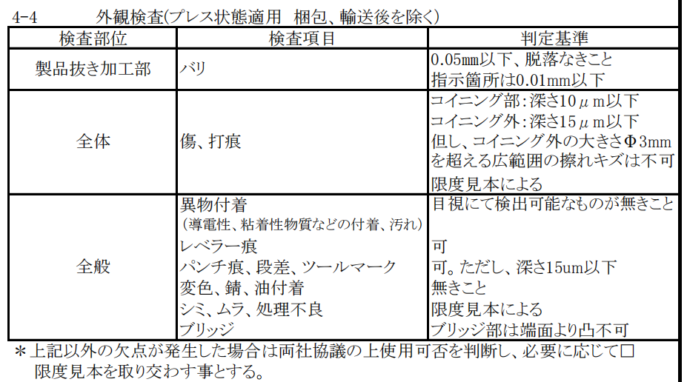
改訂日 | 2024.11.22 |  |  | 図番 | NT3621-P50/NT3785-P52 |  |  | NT3621-P50とNT3785-P52の混入不可 両機種を同時又は連続で検査は厳禁

番号 | 検査項目及び手順
① | バリ：0.05mm以下 |  |  | ①：ダレ面（表面）側を端から順に左記検査項目について確認する。 |  |  |  | ＊縦方向に持って確認する。 |  |  |  | ④：バリ面（裏面）側を端から順に左記検査項目について確認する。 |  |  |  |  | ＊縦方向に持って確認する。
 | 脱落なきこと
 | 穴バリ高さは厚み方向 0.01㎜以下のこと

② | キズ・打痕： ｺｲﾆﾝｸﾞ部：深さ0.01mm以下 ｺｲﾆﾝｸﾞ外：深さ0.015mm以下 但し、コイニング外の大きさΦ3㎜を超える広範囲の擦れキズは不可 限度見本による

③ | 異物付着なきこと
④ | レベラー痕：可
⑤ | パンチ痕、段差、 ツールマーク：深さ0.015mm以下 |  |  | ②：側面から変形を確認する。（⑥項） |  |  |  |  |  |  | 反対側 | ③：反対側を側面から変形を確認する。（⑥項）

⑥ | 変色、錆、油付着： 無きこと

⑦ | シミ、ムラ、処理不良： 限度見本による |  |  | キズ・バリ |  | 穴形状異常 |  |  |  |  |  |  |  | 打痕
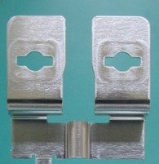
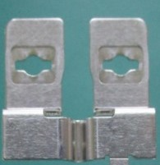
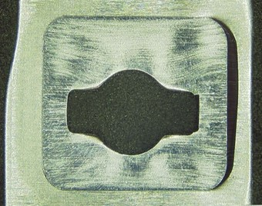
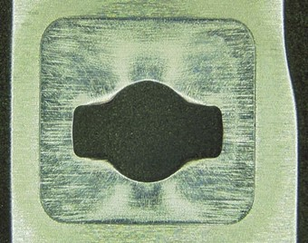
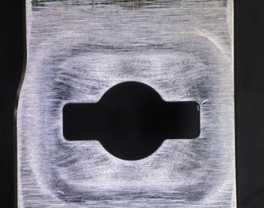
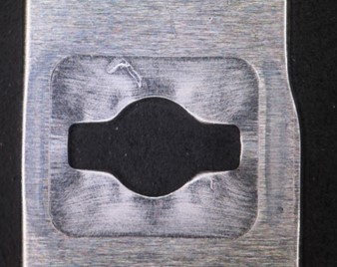
⑧ | ブリッジ：ブリッジ部は 端面より凸不可

⑨ | 変形無きこと（平面度）

※目視で不良を判断できない場合は ルーペを使用してください。

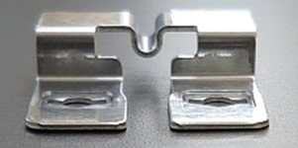
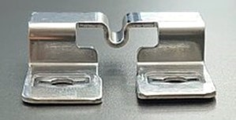
 |  |  |  | コイニング部表裏キズ深さ0.01mm以下のこと
 |  |  |  | 穴バリ高さは厚み方向0.01mm以下のこと
 |  |  |  |  |  | 異常品 ＊潰しの壁がダレている。 |  |  |  | 正常品 |  |  |  |  | 打痕/コイニング以外は0.015mm以下

 |  |  |  |  |  |  |  |  |  |  | コイニング部
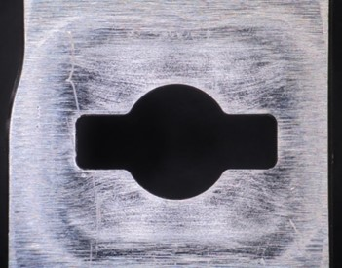
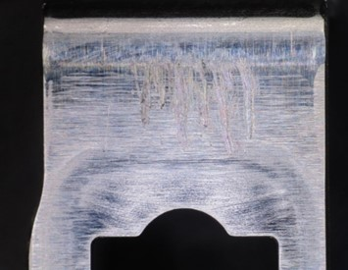
機能：電極と電気的に接続される重要部品
車への影響
コイニング部に変形、汚れ →接続信頼性が低下充電できなくなる、異常警告灯
【注意ポイント】
●取り扱い → キズ、変形
●異物、汚れ → 腐食、溶接不良
爪部左右のズレ・変形がないこと

爪部の浮き・ズレ・変形：NG

 |  |  |  | キズ/指定箇所以外は深さ0.015mm以下（φ3mm以下） |  |  | 擦り傷（限度見本による）

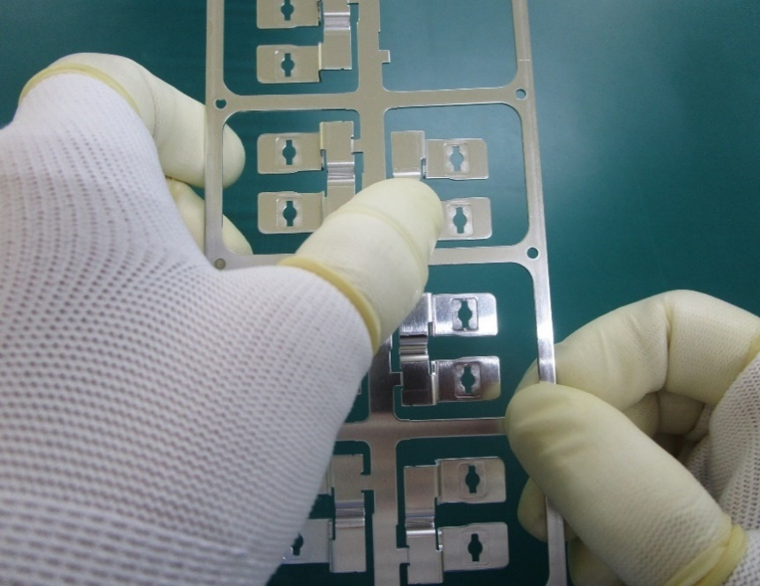
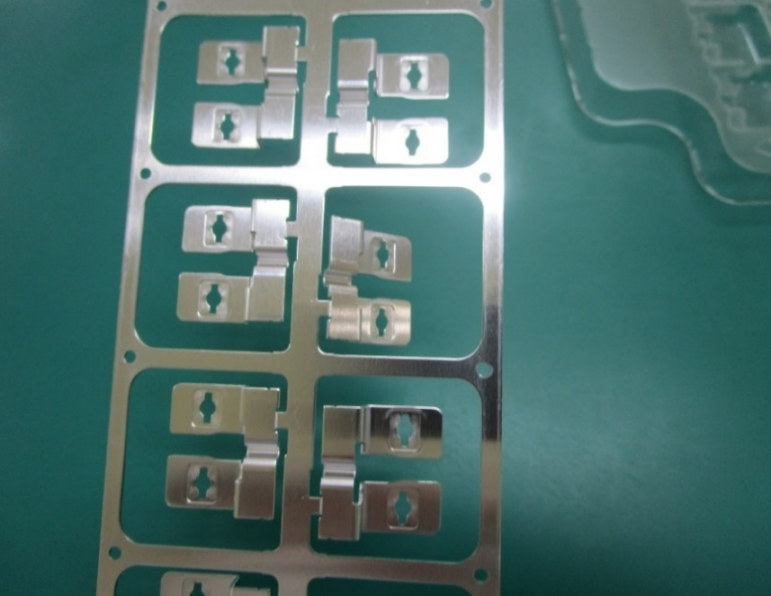
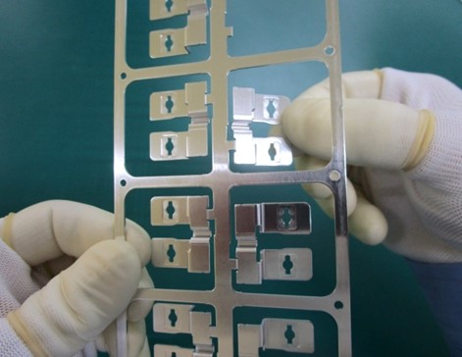
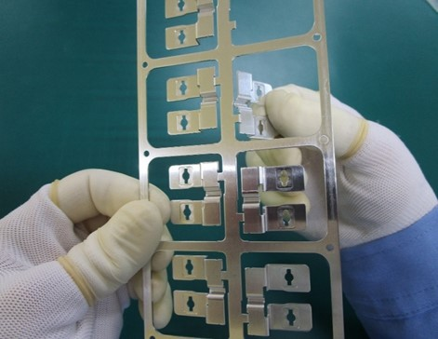
＊コイニング部
 |  | ※製品の折取り方法

※検査順序は検査手順書をご参照ください。 |  |  |  |  | ①Ｖ繋ぎ部を下に押し曲げる |  |  |  |  |  |  |  | ②爪先を持ち更に下に下げ折り取る |  |  | ＊コイニング部は触らない様注意する事。

【改訂履歴】 |  |  |  |  |  |  |  |  |  | 【過去の不具合】
年 月 日 |  | 改訂 | 内容 |  |  |  |  | 承認 | 作成 | 年 月 日 |  | 不具合内容
23.2.10 |  | 1 | 新規作成 |  |  |  |  | 平野 | 鈴木
23.6.8 |  | 2 | 品番の追加 |  |  |  |  | 平野 | 鈴木
23.7.5 |  | 3 | コイニング部の重要性と取り扱いについて追記 |  |  |  |  | 平野 | 鈴木
2024.11.22 |  | 4 | 検査順序追記、変形確認追記 |  |  |  |  | 平野 | 石井

